玩大學籃球服訂購單
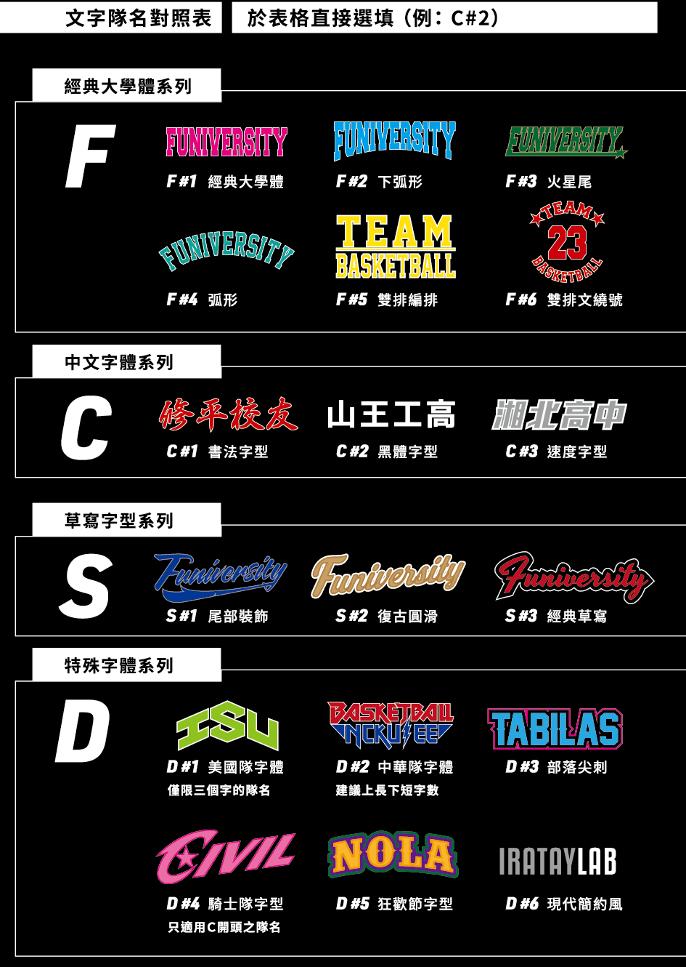
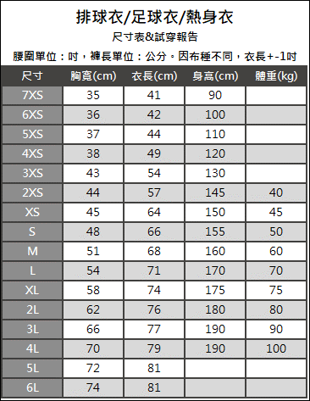
 |  | 出貨日期

訂購人員資料區
訂購人FB |  |  | (必填)
收件人姓名 |  |  |  |  | 收件人電話
收件人地址
足球衣款式 |  |  | （例: Football 05 黃黑）
第二套款式 |  |  |  |  |  |  | 請自填寫
足球衣正面隊名(例:台大電機 or NCKU)
足球衣正面格式橫式or直式 |  |  |  |  |  |  | 請勾選
足球衣正面隊名字體（請參考右表） |  |  |  |  |  |  | 請勾選
號碼字體（請參考右表） |  |  |  |  |  |  | 請勾選
體育項目(例:足球、田徑等) |  |  |  |  |  |  | 請自填寫
1. 示意圖確認後，請於3日內完成匯款，並告知帳號後5碼 2. 隊名字體選擇完後可免費修改一次, 第二次起每次修改酌收500元校稿費
此區自動運算，無需填寫
尺寸 |  |  |  |  | 4XS | 3XS |  | 2XS |  | XS | S | M | L | XL | 2L | 3L | 4L | 5L | 6L |  | 總計數量
足球衣數量 |  |  |  |  | 0 | 0 |  | 0 |  | 0 | 0 | 0 | 0 | 0 | 0 | 0 | 0 | 0 | 0 |  | 0
足球褲數量 |  |  |  |  | 0 | 0 |  | 0 |  | 0 | 0 | 0 | 0 | 0 | 0 | 0 | 0 | 0 | 0 |  | 0
第二套足球衣數量 |  |  |  |  | 0 | 0 |  | 0 |  | 0 | 0 | 0 | 0 | 0 | 0 | 0 | 0 | 0 | 0 |  | 0
第二套足球褲數量 |  |  |  |  | 0 | 0 |  | 0 |  | 0 | 0 | 0 | 0 | 0 | 0 | 0 | 0 | 0 | 0 |  | 0
足球衣資訊 |  |  |  |  |  |  |  |  |  |  |  | 第二套、F方案
球員 號碼 | 足球衣 尺寸 |  |  | 足球褲 尺寸 | 背後名字 (若無則空白) |  |  |  | 備註 |  |  | 球員 號碼 | 足球衣 尺寸 |  | 足球褲 尺寸 |  | 背後名字 (若無則空白) |  |  | 備註

 | 請勾選 |  |  | 請勾選 |  |  |  |  |  |  |  |  | 請勾選 |  | 請勾選
 | 請勾選 |  |  | 請勾選 |  |  |  |  |  |  |  |  | 請勾選 |  | 請勾選
 | 請勾選 |  |  | 請勾選 |  |  |  |  |  |  |  |  | 請勾選 |  | 請勾選
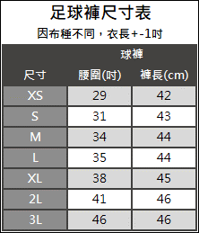
 | 請勾選 |  |  | 請勾選 |  |  |  |  |  |  |  |  | 請勾選 |  | 請勾選
 | 請勾選 |  |  | 請勾選 |  |  |  |  |  |  |  |  | 請勾選 |  | 請勾選
 | 請勾選 |  |  | 請勾選 |  |  |  |  |  |  |  |  | 請勾選 |  | 請勾選
 | 請勾選 |  |  | 請勾選 |  |  |  |  |  |  |  |  | 請勾選 |  | 請勾選
 | 請勾選 |  |  | 請勾選 |  |  |  |  |  |  |  |  | 請勾選 |  | 請勾選
 | 請勾選 |  |  | 請勾選 |  |  |  |  |  |  |  |  | 請勾選 |  | 請勾選
 | 請勾選 |  |  | 請勾選 |  |  |  |  |  |  |  |  | 請勾選 |  | 請勾選
 | 請勾選 |  |  | 請勾選 |  |  |  |  |  |  |  |  | 請勾選 |  | 請勾選
 | 請勾選 |  |  | 請勾選 |  |  |  |  |  |  |  |  | 請勾選 |  | 請勾選
 | 請勾選 |  |  | 請勾選 |  |  |  |  |  |  |  |  | 請勾選 |  | 請勾選
 | 請勾選 |  |  | 請勾選 |  |  |  |  |  |  |  |  | 請勾選 |  | 請勾選
 | 請勾選 |  |  | 請勾選 |  |  |  |  |  |  |  |  | 請勾選 |  | 請勾選
 | 請勾選 |  |  | 請勾選 |  |  |  |  |  |  |  |  | 請勾選 |  | 請勾選
 | 請勾選 |  |  | 請勾選 |  |  |  |  |  |  |  |  | 請勾選 |  | 請勾選
 | 請勾選 |  |  | 請勾選 |  |  |  |  |  |  |  |  | 請勾選 |  | 請勾選
 | 請勾選 |  |  | 請勾選 |  |  |  |  |  |  |  |  | 請勾選 |  | 請勾選
 | 請勾選 |  |  | 請勾選 |  |  |  |  |  |  |  |  | 請勾選 |  | 請勾選
 | 請勾選 |  |  | 請勾選 |  |  |  |  |  |  |  |  | 請勾選 |  | 請勾選
 | 請勾選 |  |  | 請勾選 |  |  |  |  |  |  |  |  | 請勾選 |  | 請勾選
 | 請勾選 |  |  | 請勾選 |  |  |  |  |  |  |  |  | 請勾選 |  | 請勾選
 | 請勾選 |  |  | 請勾選 |  |  |  |  |  |  |  |  | 請勾選 |  | 請勾選
 | 請勾選 |  |  | 請勾選 |  |  |  |  |  |  |  |  | 請勾選 |  | 請勾選
 | 請勾選 |  |  | 請勾選 |  |  |  |  |  |  |  |  | 請勾選 |  | 請勾選
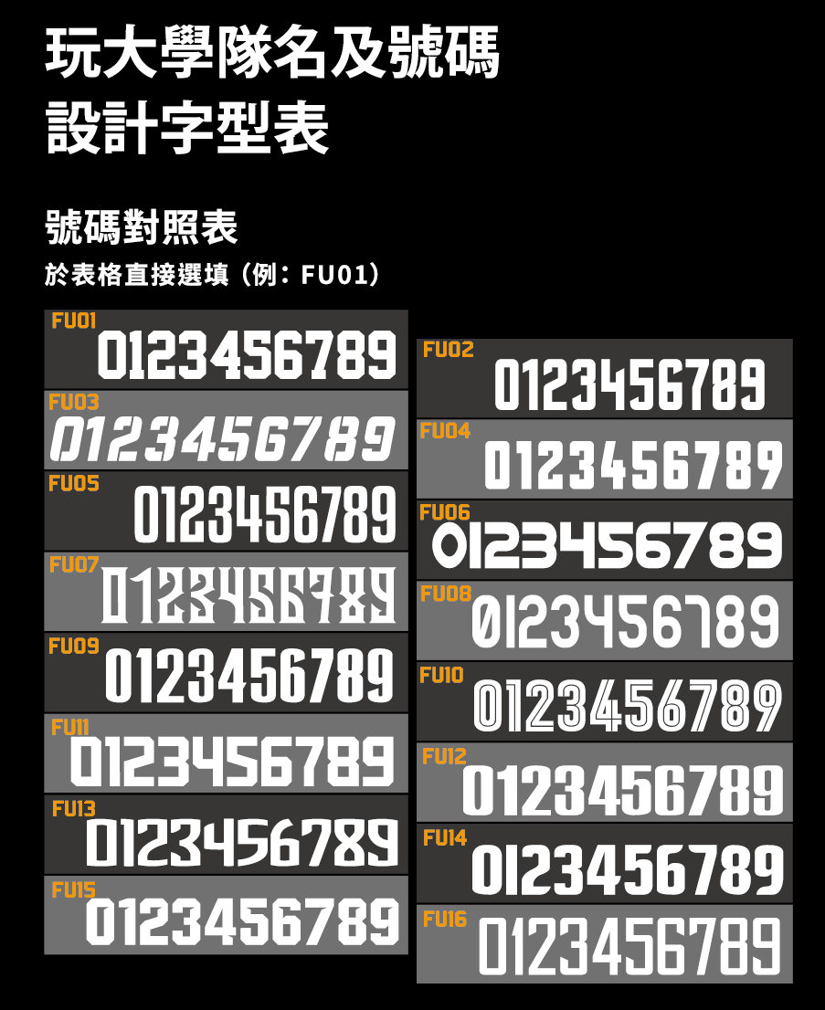
 | 請勾選 |  |  | 請勾選 |  |  |  |  |  |  |  |  | 請勾選 |  | 請勾選
 | 請勾選 |  |  | 請勾選 |  |  |  |  |  |  |  |  | 請勾選 |  | 請勾選
 | 請勾選 |  |  | 請勾選 |  |  |  |  |  |  |  |  | 請勾選 |  | 請勾選
 | 請勾選 |  |  | 請勾選 |  |  |  |  |  |  |  |  | 請勾選 |  | 請勾選
 | 請勾選 |  |  | 請勾選 |  |  |  |  |  |  |  |  | 請勾選 |  | 請勾選
 | 請勾選 |  |  | 請勾選 |  |  |  |  |  |  |  |  | 請勾選 |  | 請勾選
 | 請勾選 |  |  | 請勾選 |  |  |  |  |  |  |  |  | 請勾選 |  | 請勾選
 | 請勾選 |  |  | 請勾選 |  |  |  |  |  |  |  |  | 請勾選 |  | 請勾選
 | 請勾選 |  |  | 請勾選 |  |  |  |  |  |  |  |  | 請勾選 |  | 請勾選
 | 請勾選 |  |  | 請勾選 |  |  |  |  |  |  |  |  | 請勾選 |  | 請勾選
 | 請勾選 |  |  | 請勾選 |  |  |  |  |  |  |  |  | 請勾選 |  | 請勾選
 | 請勾選 |  |  | 請勾選 |  |  |  |  |  |  |  |  | 請勾選 |  | 請勾選
 | 請勾選 |  |  | 請勾選 |  |  |  |  |  |  |  |  | 請勾選 |  | 請勾選
 | 請勾選 |  |  | 請勾選 |  |  |  |  |  |  |  |  | 請勾選 |  | 請勾選
 | 請勾選 |  |  | 請勾選 |  |  |  |  |  |  |  |  | 請勾選 |  | 請勾選
 | 請勾選 |  |  | 請勾選 |  |  |  |  |  |  |  |  | 請勾選 |  | 請勾選
 | 請勾選 |  |  | 請勾選 |  |  |  |  |  |  |  |  | 請勾選 |  | 請勾選
 | 請勾選 |  |  | 請勾選 |  |  |  |  |  |  |  |  | 請勾選 |  | 請勾選
 | 請勾選 |  |  | 請勾選 |  |  |  |  |  |  |  |  | 請勾選 |  | 請勾選
 | 請勾選 |  |  | 請勾選 |  |  |  |  |  |  |  |  | 請勾選 |  | 請勾選
 | 請勾選 |  |  | 請勾選 |  |  |  |  |  |  |  |  | 請勾選 |  | 請勾選
 | 請勾選 |  |  | 請勾選 |  |  |  |  |  |  |  |  | 請勾選 |  | 請勾選
 | 請勾選 |  |  | 請勾選 |  |  |  |  |  |  |  |  | 請勾選 |  | 請勾選
 | 請勾選 |  |  | 請勾選 |  |  |  |  |  |  |  |  | 請勾選 |  | 請勾選
加購專案請填第二張單

